UT
현대화학 금구 CAP 치수 조견표

UT TYPE

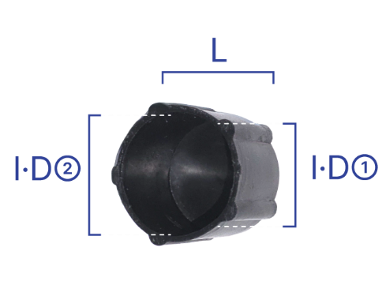
순 | 규 격 | 치 수 |  |  | 수 량 | 비 고
 |  | I·D① | I·D② | L | PACK
1 | UT41 | Ø12.6 | Ø13.5 | 15.8 | 2,000
2 | UT42 | Ø15.7 | Ø17.0 | 15.6 | 1,500
3 | UT43 | Ø20.0 | Ø21.0 | 20.0 | 1,000
4 | UT44 | Ø26.0 | Ø26.5 | 20.0 | 500

